Додаток№2
 |  |  |  |  |  |  |  | Додаток №2 до Запиту №3197АР
 |  | Форма цінової пропозиції

(Назва Учасника), надає свою пропозицію щодо участі в тендері на закупівлю закупівлю інтерактивної дошки.
Відомості про підприємство |  |  |  |  | Повне найменування учасника – суб’єкта господарювання
 |  |  |  |  | Ідентифікаційний код за ЄДРПОУ або реєстраційний номер облікової картки платника податків
 |  |  |  |  | Реквізити (адреса - юридична та фактична, телефон, факс, телефон для контактів, e-mail, розрахунковий рахунок)
Відомості про особу (осіб), які уповноважені представляти інтереси Учасника |  |  |  |  | (Прізвище, ім’я, по батькові, посада, контактний телефон).

№ п/п | Найменування | Технічні характеристики та опис |  |  | Кількість | Ціна, за одиницю, (з урахуванням всіх податків і зборів) * | Вартість, грн., (з урахуванням всіх податків і зборів) * | Умови оплати, % передплати /післяплати | Термін поставки товару, календарних днів

 |  | Запит** | Візуалізація | Пропозиція (вказати модель (торгову марку), виробника, параметри та характеристики продукції, надати фото) | Запит
1 | Інтерактивна дошка Prestigio MultiBoard 65″ Interactive Panel (або аналог) | Дисплей (екран) •Діагональ: 65″ (165 см) •Роздільна здатність: 3840 × 2160 (Ultra HD 4K) @ 60 Гц •Формат: 16:9 •Тип матриці: IPS TFT •Яскравість: 400 кд/м² •Контрастність: 4000 : 1 •Час відгуку: ~8 мс •Кути огляду: 178° / 178° •Життя панелі: ≈ 50 000 годин •Захисне покриття: загартоване скло з антибліковим покриттям та твердістю 9H Сенсор •Мультитач: до 40 одночасних дотиків •Технологія сенсора: інфрачервона / Direct LED •Підтримує торкання пальцями або стилусом (у комплекті кілька стилусів) Вбудована система / апаратна частина •Операційна система: Android 11 (може бути підтримка Windows через модуль/ПК) •Процесор: ARM Cortex A73 + Cortex A53 (мультиядровий) •Графіка: Mali G52 MP8 GPU (800 МГц) •Оперативна пам’ять (RAM): 8 ГБ DDR4 •Внутрішня пам’ять: 64 ГБ eMMC ✔ Сенсорний UHD-дисплей ~65″ – оптимальний розмір для середнього класу ✔ Підтримка мультитач (кілька дотиків одночасно) ✔ Працює без проектора – самостійний інтерактивний екран | 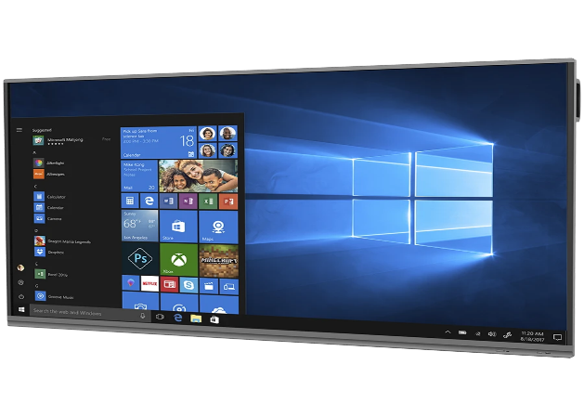 |  | 24 | 0.00 | 0.00
2 | Настінне кріплення для інтерактивної дошки Prestigio MultiBoard 65″ Interactive Panel: | 1. Тип: монтажний аксесуар / настінний кронштейн. 2. Сумісність: інтерактивні панелі Prestigio MultiBoard, зокрема модель 65″. 3. Місце монтажу: стіна. 4. Розміри: 960 × 650 × 45 мм. 5. Вага: 5,2 кг. 6. Колір: чорний. 7. Кріплення має забезпечувати надійну фіксацію панелі на необхідній висоті, безпечну експлуатацію та економію простору в приміщенні. 8. Гарантія: не менше 12 місяців. | 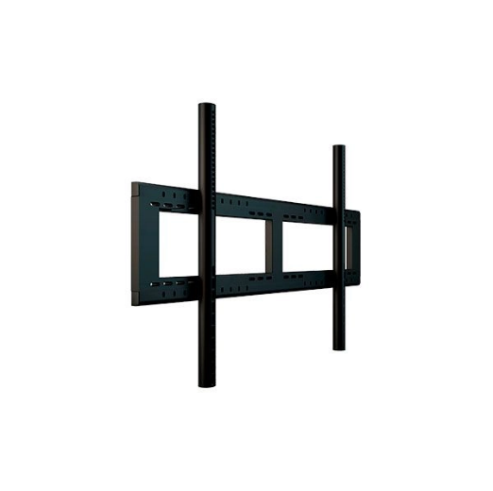 |  | 24 | 0.00 | 0.00
Всього вартість пропозиції, грн* |  |  |  |  |  | 0.00
* Товариство Червоного Хреста України є громадською неприбутковою організацією і просить надати максимальні знижки на товар, вказаний у ціновій пропозиції.
** Закупівля відбувається одним лотом

Увага! Додаткові вимоги |  | 1. Вартість доставки, розвантаження та завантаження товару, пакування, маркування та брендування мають бути включеними у вартість набору. 2. Товар має бути упаковано таким чином, щоб унеможливити його втрату цілісності та функціональних властивостей під час транспортування до місця поставки та його розвантажування. 3. Постачальник повинен вказати торгові марки продукції, надати фото запропанованих товарів та сертифікати якості на них. 4. Кожна партія товару повинна супроводжуватись документами, визначеними у вимогах до якості. Під час поставки також мають бути надані інструкції з експлуатації для кожної позиції товару. 5. Переможець тендеру зобов'язаний поставити продукцію у відповідності до поданої ним тендерної пропозиції без внесення додаткових змін. У разі виникнення будь-яких змін щодо складу набору (зміни ТМ та інше), обов'язково повідомити про це ініціатора закупівлі. 6. У разі виявлення неякісного товару або такого, що не відповідає умовам договору, учасник-переможець зобов’язаний замінити неякісний товар протягом 5 робочих днів з моменту виявлення неякісного товару на якісний без будь-якої додаткової оплати з боку замовника.
Примітка: вартість одиниці продукції та загальну вартість пропозиції потрібно заповнювати у гривнях, зазначаючи цифрове значення, яке має не більше двох знаків після коми.
Ми погоджуємось, що всі витрати, пов’язані з доставкою товару, завантажувально-розвантажувальними роботами здійснюються за рахунок Постачальника за наданою адресою або відповідно до розподілу, вказаного у Додатку №3. . Індивідуальне пакування, що забезпечує захист від механічних пошкоджень під час транспортування.
Ми ознайомлені та погоджуємося з Умовами типового Договору ТЧХУ (Додаток №4 до Запиту).
Ми погоджуємося з умовами, що Замовник має право розділити дану закупівлю між декількома постачальниками за умови наявності більш вигідних умов на різні позиції.
Ми погоджуємося з умовами, що Ви можете відхилити нашу чи всі надані пропозиції, та розуміємо, що Ви не обмежені у прийнятті будь-якої іншої пропозиції з більш вигідними для Вас умовами.
Ми погоджуємось зафіксувати цінову пропозицію протягом 90 календарних днів з моменту подачі
Подаючи свою пропозицію ми підтверджуємо повну комплектацію та відповідність умовам зазначеним в Запиті.
Учасники повинні надсилати цінові пропозиції з підписом і печаткою (за наявності).

 |  | Керівник організації/ФОП:____________________________ ( ____________________)
 |  | МП підпис ПІБ

